关系图
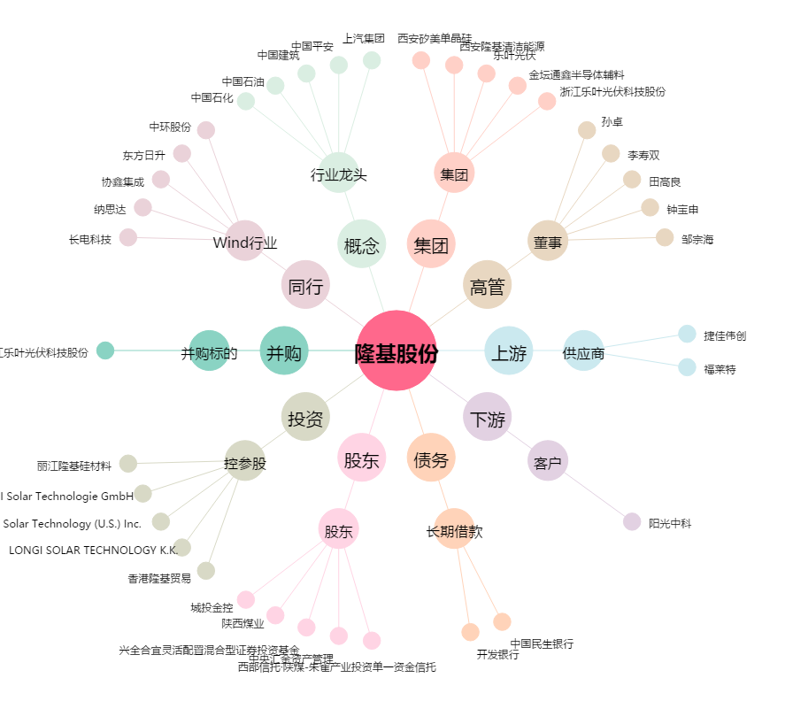
隆基股份[601012.SH] - 关系概览图

